关系图
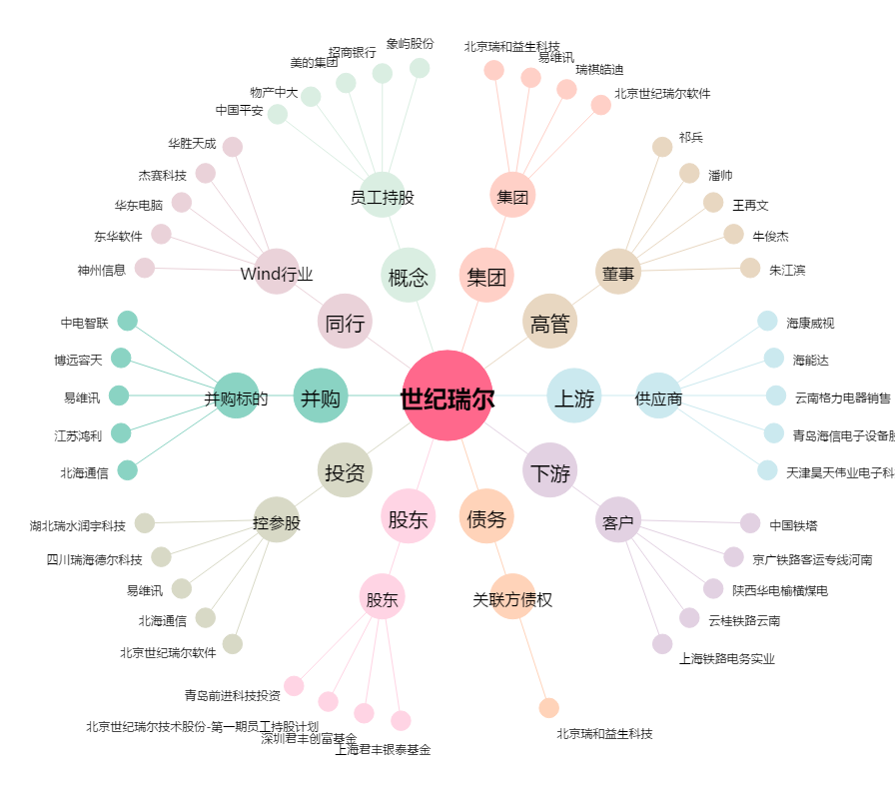
世纪瑞尔[300150.SZ] - 关系概览图

